ログイン画面
外部設計書 |  |  |  |  |  | チーム名 |  | あ
 |  |  |  |  |  | 画面名 |  | ログイン |  |  |  | 作成者 | 松野竜也 |  |  | 更新者
 |  |  |  |  |  | システム名 |  | A review |  |  |  | 作成日 | 2024-06-12 |  |  | 更新日
 |  |  |  |  |  | 備考

 | 画面設計_新規登録画面
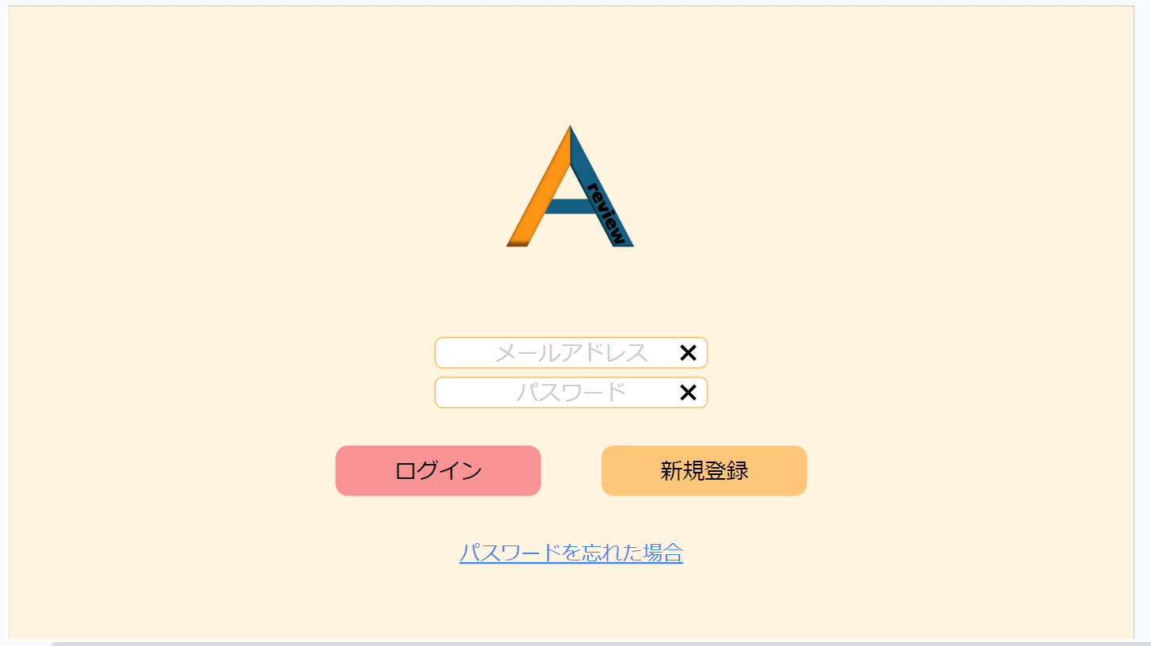

1
メッセージエリア

2

3

4
5

6

 | 機能設計
 |  | ページロード

 |  |  | 本画面では、ページロード時の処理はなし。
 |  |  | ログイン画面用.jspを表示する。

 |  |  | ④ログインボタン押下時

 |  |  |  | ボタン押下時、以下のエラーチェックを行う。
 |  |  |  | メールアドレス、パスワードが入力、または間違っていいるとき
 |  |  |  | 「メールアドレスまたはパスワードが入力されていないか、間違っています。」
 |  |  |  | というエラーメッセージを①に表示する

 |  |  |  | 上記エラーがない場合、以下のパスワードチェックを行う。
 |  |  |  | DBテーブルに格納されたメールアドレスとパスワードが一致するものがあるかを検索する。

 |  |  |  | 上記チェックにて、1件ヒットした場合は「名刺一覧検索」画面に遷移する。

 | 項目定義書

 | No |  | 物理名 |  | 論理名 |  | 画面型 |  | データ型(Java) | min | max | DBテーブル |  | DBカラム | 備考
 |  | 1 | user_id |  | ユーザーID |  |  |  | INTEGER |  |  | users |  | user_id
 |  | 2 | user_email |  | メールアドレス |  | input type="email" |  | VARCHAR | 0 | 100 | users |  | user_email | emailをユーザーIDとして使用する
 |  | 3 | user_password |  | パスワード |  | input type="password" |  | INTEGER | 0 | 100 | users |  | user_password

新規登録機能
外部設計書 |  |  |  |  |  | チーム名 |  | あ
 |  |  |  |  |  | 画面名 |  | 新規登録画面 |  |  |  | 作成者 | 松野竜也 |  |  | 更新者
 |  |  |  |  |  | システム名 |  | A review |  |  |  | 作成日 | 2024-06-12 |  |  | 更新日
 |  |  |  |  |  | 備考

 | 画面設計_ログイン画面

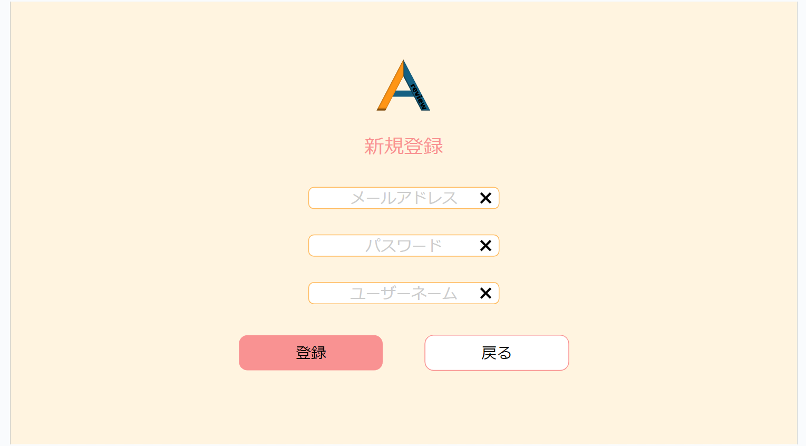

7

8

9

10
11

12
メッセージエリア

 | 機能設計
 |  | ページロード

 |  |  | 本画面では、ページロード時の処理はなし。
 |  |  | ログイン画面用.jspを表示する。

 |  |  | 2.④新規登録追加ボタンクリック時

 |  |  |  | ボタン押下時、以下のチェックを行う。
 |  |  |  | メールアドレス、パスワードを入力したとき、すでに同じメールアドレスとパスワードが入力されているときは、
 |  |  |  | ⑥に「すでに同じパスワードが入力されています」というエラーメッセージが表示されるようにする。
 |  |  |  | その後、それぞれのテキストボックスに入っているテキストをページのリロードで空にする。

 |  |  |  | 上記エラーがない場合、以下の登録手順を行う。
 |  |  |  | DBテーブルにメールアドレスとパスワードを追加する。
 |  |  |  | 上記の登録が成功した場合、ログイン画面に移行する。

 | 項目定義書

 | No |  | 物理名 |  | 論理名 |  | 画面型 |  | データ型(Java) | min | max | DBテーブル |  | DBカラム | 備考
 |  | 1 | user_id |  | ユーザーID |  |  |  | INTEGER |  |  | users |  | user_id
 |  | 2 | user_email |  | メールアドレス |  | input type="email" |  | VARCHAR | 0 | 100 | users |  | user_email | emailをユーザーIDとして使用する
 |  | 3 | user_password |  | パスワード |  | input type="password" |  | INTEGER | 0 | 100 | users |  | user_password
 |  | 4 | user_name |  | ユーザーネーム |  | input type="text" |  | VARCHAR | 0 | 100 | users |  | user_name

マイページ
外部設計書 |  |  |  |  | チーム名
 |  |  |  |  | 画面名 |  |  |  |  | 作成者 | 坂本菜乃 |  |  | 更新者
 |  |  |  |  | システム名 |  |  |  |  | 作成日 | 2024-06-12 |  |  | 更新日
 |  |  |  |  | 備考

 | 画面設計_リスト画面
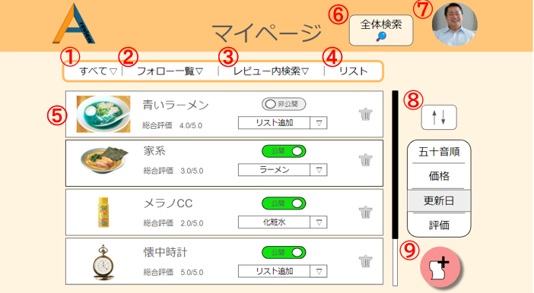

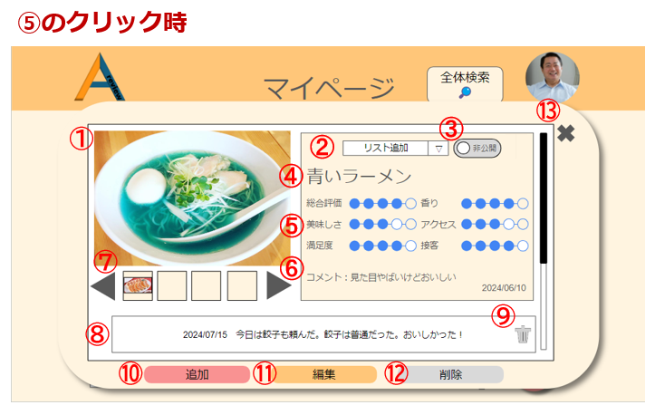
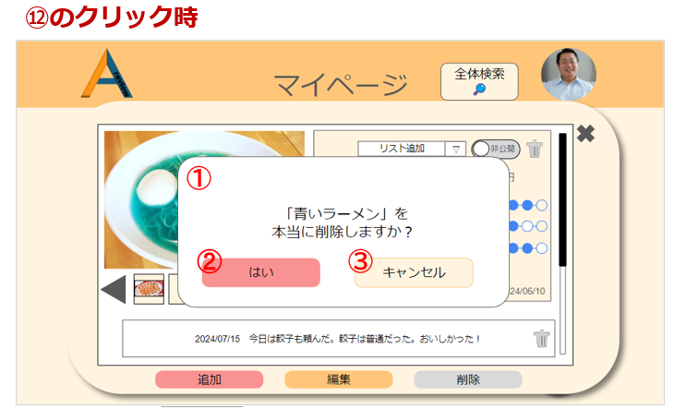

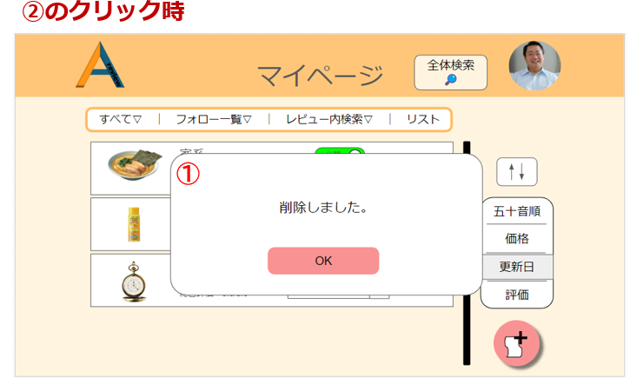

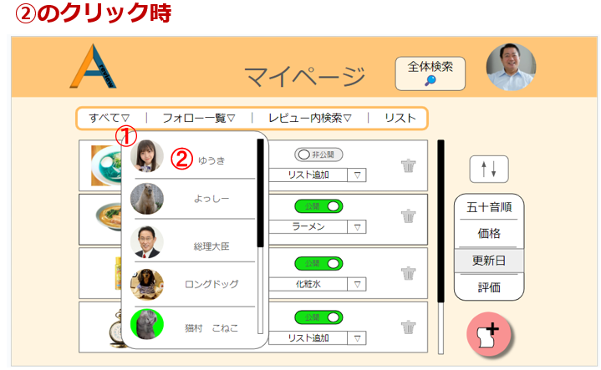

 | 機能設計
 |  | 1.ページロード
 |  |  | マイページ画面用jspを表示する。

 |  | 2．①カテゴリー選択機能
 |  |  | 「すべて」ボタンクリック時、現在表示している全てのマイレビューデータ（⑤）を表示する。
 |  |  | 「すべて」の横にある▽をクリックすると大カテゴリーが表示される。

 |  | 3．②フォロー一覧機能
 |  |  | 「フォロー一覧」ボタンクリック時、フォローユーザーの①アイコンと②ユーザーネームを一覧表示する。(②の詳細)

 |  | 4．③レビュー内検索機能
 |  |  | 「レビュー内検索」ボタンクリック時、表示された検索欄にカテゴリ・ワード・範囲を入力、選択することで、
 |  |  | 自分が登録したレビュー内で条件検索を行える。全体検索も可能。
 |  |  | また、検索欄に入力せず検索をクリックした場合は、何も表示されない。

 |  | 5．④リスト機能
 |  |  | 「リスト」ボタンクリック時、作成したリスト一覧が表示される。

 |  | 6．⑤の詳細
 |  |  | 写真、件名、総合評価、⑤公開・非公開選択ボタン、⑥リスト追加ボックス、⑦ゴミ箱（①‐⑦）を表示する。
 |  |  | ⑤では、公開・非公開の選択が行える。
 |  |  | ⑥では、リストへの追加が行える。
 |  |  | ⑦をクリックすると、レビューの削除が行える。

 |  | 6-1.⑤レビュークリック時
 |  |  | ⑤のように、一覧表示されているレビューをクリックすると、①写真、②リスト追加ボタン、③公開・非公開選択ボタン、④件名、⑤評価項目、⑥コメント、
 |  |  | ⑦写真一覧、⑧追加したコメント、⑨追加したコメントを消すゴミ箱、⑩追加ボタン、⑪編集ボタン、⑫レビュー削除ボタン、⑬×ボタン、以上の１３点（レビューの詳細）が表示される。
 |  |  | ⑤では、各評価項目に５点満点で点数を付ける。
 |  |  | ⑦では、写真が一枚以上挿入された場合に表示される。
 |  |  | ⑩をクリックすると、コメントの追加が行える。
 |  |  | ⑪をクリックすると、レビュー編集が行える。
 |  |  | ⑫をクリックすると、「OO（レビュー件名）」を本当に削除しますか？というダイアログを表示し「はい」クリック時は、
 |  |  | 削除処理を行い、「削除しました」のモーダルが表示され、「OK」クリック後、マイページに遷移する。
 |  |  | ⑬をクリックすると、マイページに戻る。

 |  | 7．⑥全体検索機能
 |  |  | 「全体検索」ボタンクリック時、テキストボックスとカテゴリーに分けられた検索項目が一緒に出現する。

 |  | 8．⑦マイアイコン機能
 |  |  | マイページ（アイコン）に記述。

 |  | 9．⑧並び替え機能
 |  |  | ⑧のアイコンクリック時、①の機能で選択されたカテゴリー内のレビューを五十音、価格、更新日、評価の各項目で
 |  |  | 昇順・降順に並び替えて表示させる。

 |  | １０．⑨新規レビュー登録機能
 |  |  | ⑨のアイコンクリック時、新規レビュー登録画面に遷移する。

 | 項目定義書

 | No |  | 物理名 | 論理名 |  | 画面型 | データ型(Java) | min | max | DBテーブル |  | DBカラム | 備考
 |  | 1 | user_id | ユーザーID |  |  | INTEGER |  |  | users |  | user_id
 |  | 2 | user_email | メールアドレス |  | input type="email" | VARCHAR | 0 | 100 | users |  | user_email | emailをユーザーIDとして使用する
 |  | 3 | user_password | パスワード |  | input type="password" | INTEGER | 0 | 100 | users |  | user_password
 |  | 4 | user_name | ユーザーネーム |  | input type="text" | VARCHAR | 0 | 100 | users |  | user_name
 |  | 5 | user_img | アイコン画像 |  | img | VARCHAR |  |  | users |  | user_img
 |  | 6 | privcy_flg | 公開・非公開フラグ |  |  | INTEGER |  |  | users |  | privcy_flg | 全体の公開・非公開
 |  | 7 | category1_id | 大カテゴリーID |  |  | INTEGER |  |  | categorys1 |  | category1_id | category1は大カテゴリー
 |  | 8 | category1_name | 大カテゴリー名 |  | input type="text" | VARCHAR | 0 | 100 | categorys1 |  | category1_name
 |  | 9 | category2_id | 小カテゴリーID |  |  | INTEGER |  |  | categorys2 |  | category2_id
 |  | 10 | category1_id | 大カテゴリーID |  |  | INTEGER |  |  | categorys2 |  | category1_id | category2は小カテゴリー
 |  | 11 | category2_name | 小カテゴリー名 |  | input type="text" | VARCHAR | 0 | 100 | categorys2 |  | category2_name
 |  | 12 | review_id | レビューID |  |  | VARCHAR |  |  | reviews |  | review_id
 |  | 13 | category1_id | 大カテゴリーID |  |  | VARCHAR |  |  | reviews |  | category1_id
 |  | 14 | category2_id | 小カテゴリーID |  |  | VARCHAR |  |  | reviews |  | category2_id
 |  | 15 | review_name | レビュー名 |  | input type="text" | VARCHAR | 0 | 100 | reviews |  | review_name
 |  | 16 | review_price | レビュー価格 |  | input type="text" | INTEGER | 0 | 100 | reviews |  | review_price
 |  | 17 | review_img | レビュー画像 |  | img | VARCHAR |  |  | reviews |  | review_img
 |  | 18 | comment | コメント |  | textarea | VARCHAR | 0 | 100 | reviews |  | comment
 |  | 19 | privacy_flg | 公開・非公開フラグ |  |  | INTEGER |  |  | reviews |  | privacy_flg | レビューの公開非公開用のフラグ
 |  | 20 | delete_flg | 削除フラグ |  |  | INTEGER |  |  | reviews |  | delete_flg | レビュー削除用のフラグ
 |  | 21 | created_at | 作成日時 |  |  | VARCHAR |  |  | reviews |  | created_at | データINSERT時の日時。
 |  | 22 | updated_at | 更新日時 |  |  | VARCHAR |  |  | reviews |  | updated_at | データUPDATE時の日時。
 |  | 23 | review_item_id | レビュー項目ID |  |  | INTEGER |  |  | reviews_item |  | review_item_id
 |  | 24 | category2_id | 小カテゴリーID |  |  | INTEGER |  |  | reviews_item |  | category2_id
 |  | 25 | review_item1 | レビュー項目１ |  | input type="text" | VARCHAR | 0 | 100 | reviews_item |  | review_item1
 |  | 26 | review_item2 | レビュー項目２ |  | input type="text" | VARCHAR | 0 | 100 | reviews_item |  | review_item2
 |  | 27 | review_item3 | レビュー項目３ |  | input type="text" | VARCHAR | 0 | 100 | reviews_item |  | review_item3
 |  | 28 | review_item4 | レビュー項目４ |  | input type="text" | VARCHAR | 0 | 100 | reviews_item |  | review_item4
 |  | 29 | review_item5 | レビュー項目５ |  | input type="text" | VARCHAR | 0 | 100 | reviews_item |  | review_item5
 |  | 30 | created_at | 作成日時 |  |  | VARCHAR |  |  | reviews_item |  | created_at
 |  | 31 | updated_at | 更新日時 |  |  | VARCHAR |  |  | reviews_item |  | updated_at
 |  | 32 | review_regist_id | レビュー登録ID |  |  | INTEGER |  |  | reviews_regist |  | review_regist_id
 |  | 33 | category1_id | 大カテゴリーID |  |  | VARCHAR |  |  | reviews_regist |  | category1_id
 |  | 34 | category1_name | 大カテゴリー名 |  | input type="text" | VARCHAR | 0 | 100 | reviews_regist |  | category1_name
 |  | 35 | review_id | レビューID |  | input type="text" | VARCHAR |  |  | reviews_regist |  | review_id
 |  | 36 | score_id | スコアID |  |  | INTEGER |  |  | scores |  | score_id
 |  | 37 | category1_id | 大カテゴリーID |  | input type="text" | VARCHAR |  |  | scores |  | category1_id
 |  | 38 | category1_name | 大カテゴリー名 |  | input type="text" | VARCHAR | 0 | 100 | scores |  | category1_name
 |  | 39 | review_id | レビューID |  | input type="text" | VARCHAR |  |  | scores |  | review_id
 |  | 40 | follow_id | フォローID |  |  | INTEGER |  |  | follows |  | follow_id
 |  | 41 | user_email | メールアドレス |  | input type="email" | VARCHAR | 0 | 100 | follows |  | user_email
 |  | 42 | user_name | ユーザーネーム |  | input type="text" | VARCHAR | 0 | 100 | follows |  | user_name
 |  | 43 | user_img | アイコン画像 |  | img | VARCHAR |  |  | follows |  | user_img
 |  | 44 | delete_flg | 削除フラグ |  |  | INTEGER |  |  | follows |  | delete_flg
 |  | 45 | list_id | リストID |  | input type="text" | VARCHAR |  |  | lists |  | list_id | 気に入ったレビューの一覧
 |  | 46 | list_name | リスト名 |  | input type="text" | VARCHAR | 0 | 100 | lists |  | list_name
 |  | 47 | user_id | ユーザーID |  |  |  |  |  | lists |  | user_id
 |  | 48 | review_id | レビューID |  | input type="text" | VARCHAR |  |  | lists |  | review_id
 |  | 49 | delete_flg | 削除フラグ |  |  | INTEGER |  |  | lists |  | delete_flg

マイページ (アイコン)
外部設計書 |  |  |  |  |  | チーム名 |  | あ
 |  |  |  |  |  | 画面名 |  | リスト |  |  |  | 作成者 | 坂本菜乃 |  |  | 更新者
 |  |  |  |  |  | システム名 |  | A review |  |  |  | 作成日 | 2024-06-12 |  |  | 更新日
 |  |  |  |  |  | 備考

 | 画面設計_リスト画面
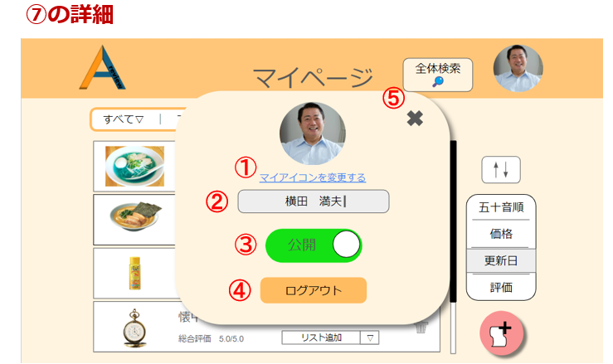

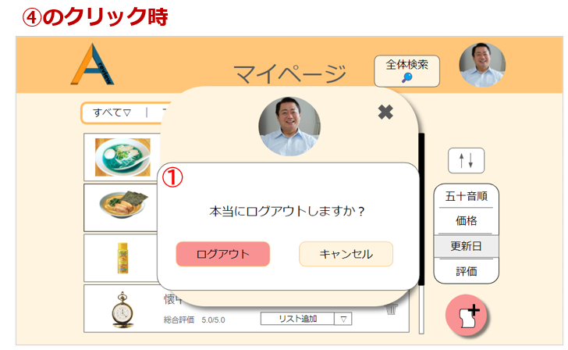

 | 機能設計
 |  | 1．⑦マイアイコン機能
 |  |  | アイコンクリック時、①マイアイコンの変更ボタン、②ユーザーネーム変更ボックス、③公開・非公開選択ボタン、
 |  |  | ④ログアウトボタン、⑤×ボタン、以上の７点（⑦の詳細画面）が表示される。
 |  |  | ①をクリックすると、アイコンの変更を行える。
 |  |  | ②では、表示されているユーザーネームをクリックし、新しいユーザーネームをキー入力すると、その場で新しい | ユーザーネームへの変更を行える。
 |  |  | ③では、アカウント自体の、公開・非公開を選択する。
 |  |  | ④をクリックすると、「本当にログアウトしますか？」というモーダルを表示し「はい」クリック時は、
 |  |  | ログアウト処理を行い、ログイン画面に遷移する。
 |  |  | 「キャンセル」クリック時は、⑦の詳細画面に戻る。
 |  |  | ⑤をクリック時、⑦の詳細画面に戻る。

 | 項目定義書

 | No |  | 物理名 |  | 論理名 |  | 画面型 |  | データ型(Java) | min | max | DBテーブル |  | DBカラム | 備考
 |  | 1 | user_id |  | ユーザーID |  |  |  | INTEGER |  |  | users |  | user_id
 |  | 2 | user_email |  | メールアドレス |  | input type="email" |  | VARCHAR | 0 | 100 | users |  | user_email | emailをユーザーIDとして使用する
 |  | 3 | user_password |  | パスワード |  | input type="password" |  | INTEGER | 0 | 100 | users |  | user_password
 |  | 4 | user_name |  | ユーザーネーム |  | input type="text" |  | VARCHAR | 0 | 100 | users |  | user_name
 |  | 5 | user_img |  | アイコン画像 |  | img |  | VARCHAR |  |  | users |  | user_img
 |  | 6 | privcy_flg |  | 公開・非公開フラグ |  |  |  | INTEGER |  |  | users |  | privcy_flg | 全体の公開・非公開

リスト機能
外部設計書 |  |  |  |  |  | チーム名 |  | あ
 |  |  |  |  |  | 画面名 |  | リスト |  |  |  | 作成者 | 松野竜也 |  |  | 更新者
 |  |  |  |  |  | システム名 |  | A review |  |  |  | 作成日 |  |  |  | 更新日
 |  |  |  |  |  | 備考

 | 画面設計_リスト画面

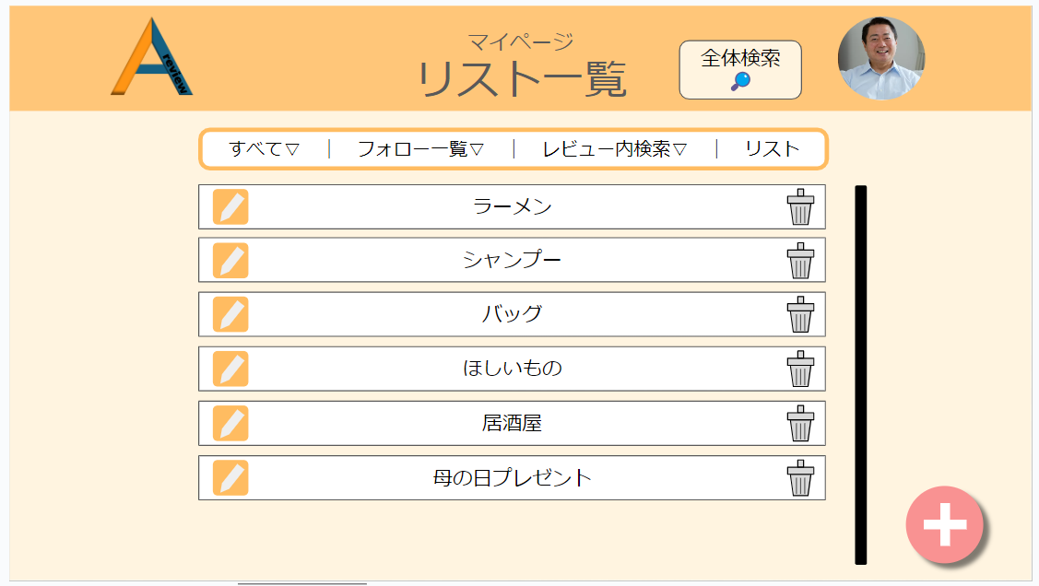
16

17
18
19
20

21
22

23

 | 機能設計
 |  | 1.ページロード

 |  |  | 本画面では、ページロード時の処理はなし。
 |  |  | リスト画面用.jspを表示する。

 |  | 2.⑯全体検索機能

 |  |  | ボタン押下時、以下の処理を行う。
 |  |  |  | 全体検索項目のテキストボックスと、カテゴリーに分けられた検索項目が一緒に出現する。
 |  |  |  | 全体検索では、フリーワード入力できるようになっておりLIKE演算子を利用した部分一致検索を行う。
 |  |  |  | カテゴリー検索では、あらかじめ決められたカテゴリーを検索する。

 |  | ㉑リストアイテム編集機能
 |  |  | リストアイテム編集アイコン押下時に以下の処理を行う。
 |  |  | ・名前の書き換えを可能にするため、リストアイデム後ごとのタイトルをテキストボックスに変更する。
 |  |  | ・並び替えが行えるように、項目自体にドラッグ＆ドロップの効果をつける。

 |  | ㉒リストアイテム削除機能
 |  |  | ゴミ箱アイコンをクリックしたとき、以下の処理を行う。
 |  |  |  | ・リストアイテムを削除するかどうかのダイアログが出現する。
 |  |  |  | ・ダイアログには「ほんとうに削除しますか？」のメッセージが表示され、「はい」か「いいえ」の選択肢が表示される
 |  |  |  | ・「はい」を押すと、選択したリストアイテムが削除され、「いいえ」を押すともとのリスト画面に戻る。

 |  | ㉒リストアイテム追加機能
 |  |  | リストアイテム追加ボタンをクリックしたとき、以下の処理が行われる。
 |  |  |  | ・新規リスト作成のモーダルウィンドウが展開される。
 |  |  |  | ・新規リスト作成のモーダルウィンドウには、リストの名前を入れられるテキストボックスと、
 |  |  |  | 「作成」、「キャンセル」のボタンが表示される。
 |  |  |  | ・「作成」ボタンを入力すると、

 | 項目定義書

 | No |  | 物理名 |  | 論理名 |  | 画面型 |  | データ型(Java) | min | max | DBテーブル |  | DBカラム | 備考
 |  | 1 | user_id |  | ユーザーID |  |  |  | INTEGER |  |  | users |  | user_id
 |  | 2 | user_email |  | メールアドレス |  | input type="email" |  | VARCHAR | 0 | 100 | users |  | user_email | emailをユーザーIDとして使用する
 |  | 3 | user_password |  | パスワード |  | input type="password" |  | INTEGER | 0 | 100 | users |  | user_password
 |  | 4 | user_name |  | ユーザーネーム |  | input type="text" |  | VARCHAR | 0 | 100 | users |  | user_name
 |  | 5 | user_img |  | アイコン画像 |  | img |  | VARCHAR |  |  | users |  | user_img
 |  | 6 | privcy_flg |  | 公開・非公開フラグ |  |  |  | INTEGER |  |  | users |  | privcy_flg | 全体の公開・非公開
 |  | 7 | category1_id |  | 大カテゴリーID |  |  |  | INTEGER |  |  | categorys1 |  | category1_id | category1は大カテゴリー
 |  | 8 | category1_name |  | 大カテゴリー名 |  | input type="text" |  | VARCHAR | 0 | 100 | categorys1 |  | category1_name
 |  | 9 | category2_id |  | 小カテゴリーID |  |  |  | INTEGER |  |  | categorys2 |  | category2_id
 |  | 10 | category1_id |  | 大カテゴリーID |  |  |  | INTEGER |  |  | categorys2 |  | category1_id | category2は小カテゴリー
 |  | 11 | category2_name |  | 小カテゴリー名 |  | input type="text" |  | VARCHAR | 0 | 100 | categorys2 |  | category2_name
 |  | 12 | review_id |  | レビューID |  |  |  | VARCHAR |  |  | reviews |  | review_id
 |  | 13 | category1_id |  | 大カテゴリーID |  |  |  | VARCHAR |  |  | reviews |  | category1_id
 |  | 14 | category2_id |  | 小カテゴリーID |  |  |  | VARCHAR |  |  | reviews |  | category2_id
 |  | 15 | review_name |  | レビュー名 |  | input type="text" |  | VARCHAR | 0 | 100 | reviews |  | review_name
 |  | 16 | review_price |  | レビュー価格 |  | input type="text" |  | INTEGER | 0 | 100 | reviews |  | review_price
 |  | 17 | review_img |  | レビュー画像 |  | img |  | VARCHAR |  |  | reviews |  | review_img
 |  | 18 | comment |  | コメント |  | textarea |  | VARCHAR | 0 | 100 | reviews |  | comment
 |  | 19 | privacy_flg |  | 公開・非公開フラグ |  |  |  | INTEGER |  |  | reviews |  | privacy_flg | レビューの公開非公開用のフラグ
 |  | 20 | delete_flg |  | 削除フラグ |  |  |  | INTEGER |  |  | reviews |  | delete_flg | レビュー削除用のフラグ
 |  | 21 | created_at |  | 作成日時 |  |  |  | VARCHAR |  |  | reviews |  | created_at | データINSERT時の日時。
 |  | 22 | updated_at |  | 更新日時 |  |  |  | VARCHAR |  |  | reviews |  | updated_at | データUPDATE時の日時。
 |  | 23 | review_item_id |  | レビュー項目ID |  |  |  | INTEGER |  |  | reviews_item |  | review_item_id
 |  | 24 | category2_id |  | 小カテゴリーID |  |  |  | INTEGER |  |  | reviews_item |  | category2_id
 |  | 25 | review_item1 |  | レビュー項目１ |  | input type="text" |  | VARCHAR | 0 | 100 | reviews_item |  | review_item1
 |  | 26 | review_item2 |  | レビュー項目２ |  | input type="text" |  | VARCHAR | 0 | 100 | reviews_item |  | review_item2
 |  | 27 | review_item3 |  | レビュー項目３ |  | input type="text" |  | VARCHAR | 0 | 100 | reviews_item |  | review_item3
 |  | 28 | review_item4 |  | レビュー項目４ |  | input type="text" |  | VARCHAR | 0 | 100 | reviews_item |  | review_item4
 |  | 29 | review_item5 |  | レビュー項目５ |  | input type="text" |  | VARCHAR | 0 | 100 | reviews_item |  | review_item5
 |  | 30 | created_at |  | 作成日時 |  |  |  | VARCHAR |  |  | reviews_item |  | created_at
 |  | 31 | updated_at |  | 更新日時 |  |  |  | VARCHAR |  |  | reviews_item |  | updated_at
 |  | 32 | review_regist_id |  | レビュー登録ID |  |  |  | INTEGER |  |  | reviews_regist |  | review_regist_id
 |  | 33 | category1_id |  | 大カテゴリーID |  |  |  | VARCHAR |  |  | reviews_regist |  | category1_id
 |  | 34 | category1_name |  | 大カテゴリー名 |  | input type="text" |  | VARCHAR | 0 | 100 | reviews_regist |  | category1_name
 |  | 35 | review_id |  | レビューID |  | input type="text" |  | VARCHAR |  |  | reviews_regist |  | review_id
 |  | 36 | score_id |  | スコアID |  |  |  | INTEGER |  |  | scores |  | score_id
 |  | 37 | category1_id |  | 大カテゴリーID |  | input type="text" |  | VARCHAR |  |  | scores |  | category1_id
 |  | 38 | category1_name |  | 大カテゴリー名 |  | input type="text" |  | VARCHAR | 0 | 100 | scores |  | category1_name
 |  | 39 | review_id |  | レビューID |  | input type="text" |  | VARCHAR |  |  | scores |  | review_id
 |  | 40 | follow_id |  | フォローID |  |  |  | INTEGER |  |  | follows |  | follow_id
 |  | 41 | user_email |  | メールアドレス |  | input type="email" |  | VARCHAR | 0 | 100 | follows |  | user_email
 |  | 42 | user_name |  | ユーザーネーム |  | input type="text" |  | VARCHAR | 0 | 100 | follows |  | user_name
 |  | 43 | user_img |  | アイコン画像 |  | img |  | VARCHAR |  |  | follows |  | user_img
 |  | 44 | delete_flg |  | 削除フラグ |  |  |  | INTEGER |  |  | follows |  | delete_flg
 |  | 45 | list_id |  | リストID |  | input type="text" |  | VARCHAR |  |  | lists |  | list_id | 気に入ったレビューの一覧
 |  | 46 | list_name |  | リスト名 |  | input type="text" |  | VARCHAR | 0 | 100 | lists |  | list_name
 |  | 47 | user_id |  | ユーザーID |  |  |  |  |  |  | lists |  | user_id
 |  | 48 | review_id |  | レビューID |  | input type="text" |  | VARCHAR |  |  | lists |  | review_id
 |  | 49 | delete_flg |  | 削除フラグ |  |  |  | INTEGER |  |  | lists |  | delete_flg

リスト編集機能
外部設計書 |  |  |  |  |  | チーム名 |  | あ
 |  |  |  |  |  | 画面名 |  | リスト一覧画面 |  |  |  | 作成者 | 松野竜也 |  |  | 更新者
 |  |  |  |  |  | システム名 |  | A review |  |  |  | 作成日 | 2024-06-11 |  |  | 更新日 | 2024-06-12
 |  |  |  |  |  | 備考

 | 画面設計_リスト編集機能

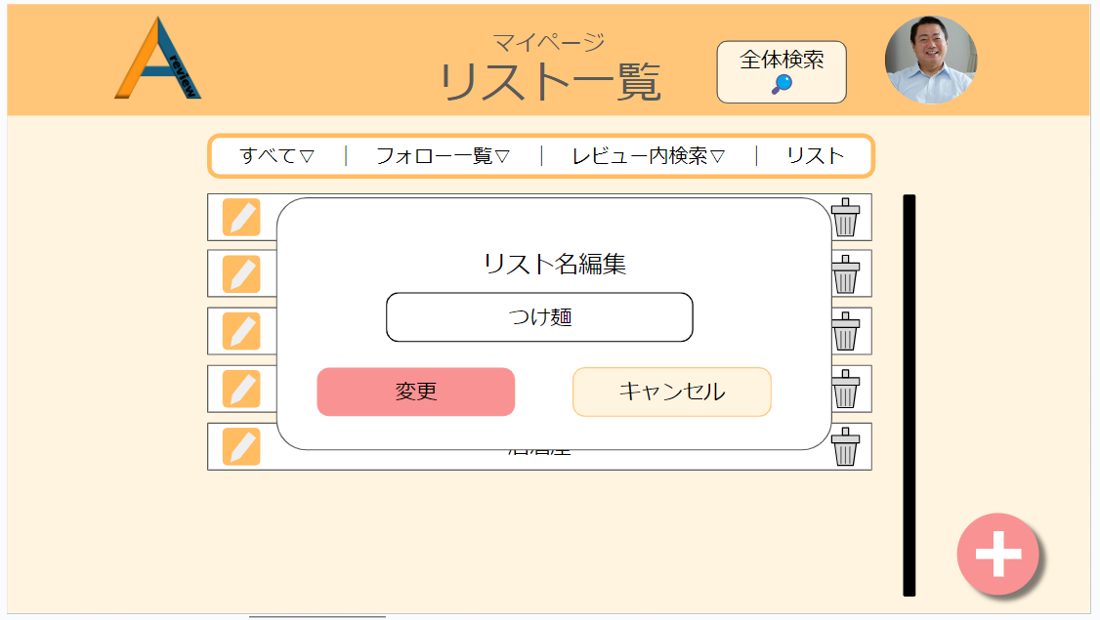
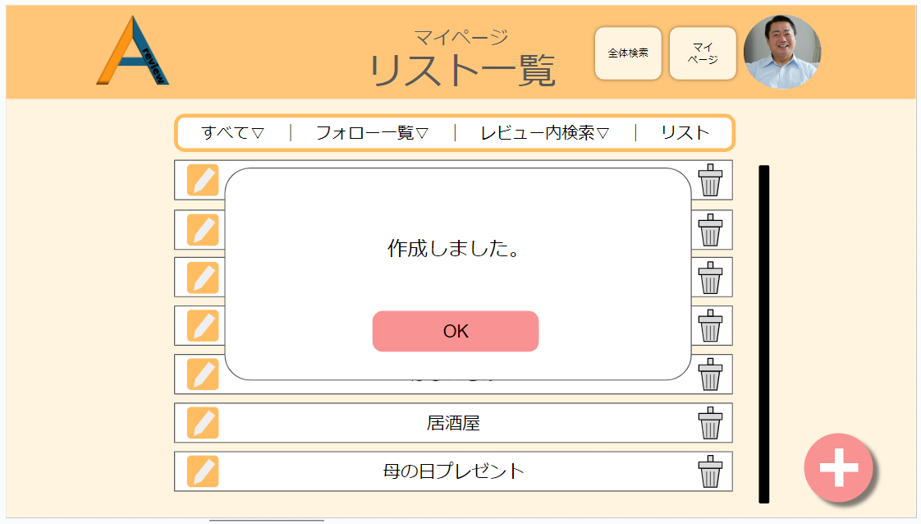
20

22
24
28
25

26
27
28

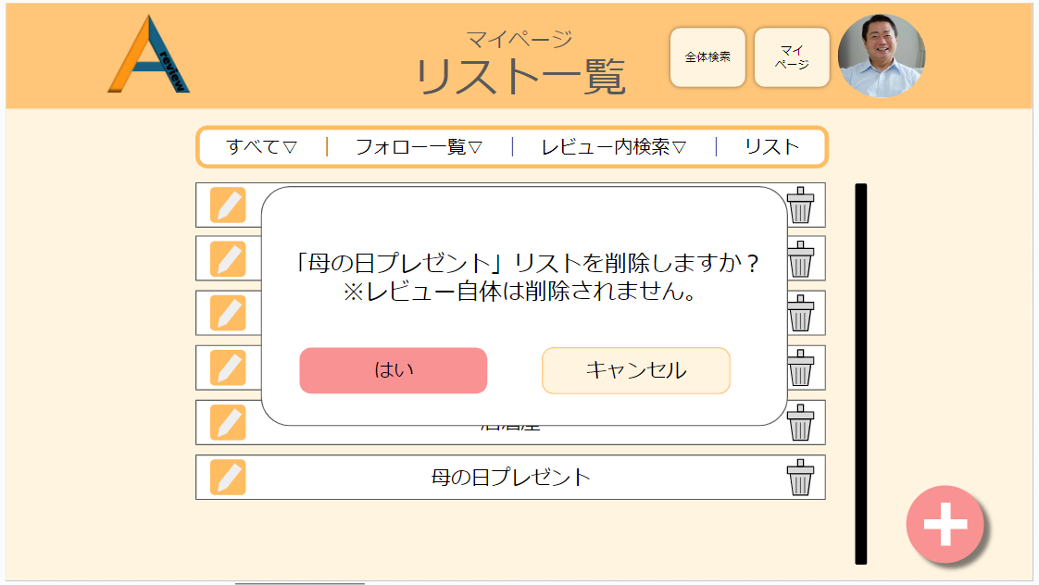
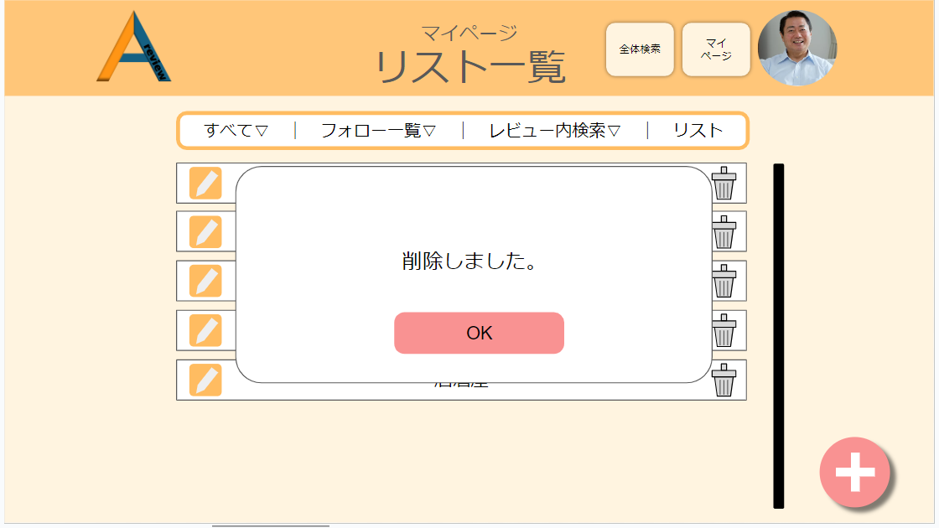

29
32

30
31
33

 | 機能設計
 |  | ㉔リスト名編集モーダルウィンドウ機能

 |  |  | ・本画面では、ページ移行は行わず、モーダルウィンドウ上で編集を行う。
 |  |  | ・㉕ではテキストボックス型を使い、そのまま名前が変更できるようにする
 |  |  | ・㉖の変更ボタンを押すと、㉘の作成完了モーダルウィンドウが表示される。
 |  |  | ・㉗のキャンセルボタンを押すと、モーダルウィンドウが削除され、その下のリスト一覧が表示される。

 |  | ㉙リスト削除機能

 |  |  | ・リストアイテム左端に表示されているゴミ箱アイコンをクリックしたとき、㉙のモーダルウィンドウが表示される。

 |  |  | ・リスト削除モーダルウィンドウ上では、削除メッセージと㉚削除決定ボタンと㉛キャンセルボタンが表示される。

 |  |  | ・㉚の削除決定ボタンをクリックすると、㉜の削除完了モーダルウィンドウが表示され、㉝のOKボタンを押せば、
 |  |  |  | リスト一覧からリストアイテムが削除される。

 |  |  | ・㉛のキャンセルボタンをクリックした場合は、選択したリストアイテムは削除されず、㉙のモーダルウインドウが消える。

 | 項目定義書

 | No |  | 物理名 |  | 論理名 |  | 画面型 |  | データ型(Java) | min | max | DBテーブル |  | DBカラム | 備考
 |  | 1 | user_id |  | ユーザーID |  |  |  | INTEGER |  |  | users |  | user_id
 |  | 2 | user_email |  | メールアドレス |  | input type="email" |  | VARCHAR | 0 | 100 | users |  | user_email | emailをユーザーIDとして使用する
 |  | 3 | user_password |  | パスワード |  | input type="password" |  | INTEGER | 0 | 100 | users |  | user_password
 |  | 4 | user_name |  | ユーザーネーム |  | input type="text" |  | VARCHAR | 0 | 100 | users |  | user_name
 |  | 5 | user_img |  | アイコン画像 |  | img |  | VARCHAR |  |  | users |  | user_img
 |  | 6 | privcy_flg |  | 公開・非公開フラグ |  |  |  | INTEGER |  |  | users |  | privcy_flg | 全体の公開・非公開
 |  | 7 | category1_id |  | 大カテゴリーID |  |  |  | INTEGER |  |  | categorys1 |  | category1_id | category1は大カテゴリー
 |  | 8 | category1_name |  | 大カテゴリー名 |  | input type="text" |  | VARCHAR | 0 | 100 | categorys1 |  | category1_name
 |  | 9 | category2_id |  | 小カテゴリーID |  |  |  | INTEGER |  |  | categorys2 |  | category2_id
 |  | 10 | category1_id |  | 大カテゴリーID |  |  |  | INTEGER |  |  | categorys2 |  | category1_id | category2は小カテゴリー
 |  | 11 | category2_name |  | 小カテゴリー名 |  | input type="text" |  | VARCHAR | 0 | 100 | categorys2 |  | category2_name
 |  | 12 | review_id |  | レビューID |  |  |  | VARCHAR |  |  | reviews |  | review_id
 |  | 13 | category1_id |  | 大カテゴリーID |  |  |  | VARCHAR |  |  | reviews |  | category1_id
 |  | 14 | category2_id |  | 小カテゴリーID |  |  |  | VARCHAR |  |  | reviews |  | category2_id
 |  | 15 | review_name |  | レビュー名 |  | input type="text" |  | VARCHAR | 0 | 100 | reviews |  | review_name
 |  | 16 | review_price |  | レビュー価格 |  | input type="text" |  | INTEGER | 0 | 100 | reviews |  | review_price
 |  | 17 | review_img |  | レビュー画像 |  | img |  | VARCHAR |  |  | reviews |  | review_img
 |  | 18 | comment |  | コメント |  | textarea |  | VARCHAR | 0 | 100 | reviews |  | comment
 |  | 19 | privacy_flg |  | 公開・非公開フラグ |  |  |  | INTEGER |  |  | reviews |  | privacy_flg | レビューの公開非公開用のフラグ
 |  | 20 | delete_flg |  | 削除フラグ |  |  |  | INTEGER |  |  | reviews |  | delete_flg | レビュー削除用のフラグ
 |  | 21 | created_at |  | 作成日時 |  |  |  | VARCHAR |  |  | reviews |  | created_at | データINSERT時の日時。
 |  | 22 | updated_at |  | 更新日時 |  |  |  | VARCHAR |  |  | reviews |  | updated_at | データUPDATE時の日時。
 |  | 23 | review_item_id |  | レビュー項目ID |  |  |  | INTEGER |  |  | reviews_item |  | review_item_id
 |  | 24 | category2_id |  | 小カテゴリーID |  |  |  | INTEGER |  |  | reviews_item |  | category2_id
 |  | 25 | review_item1 |  | レビュー項目１ |  | input type="text" |  | VARCHAR | 0 | 100 | reviews_item |  | review_item1
 |  | 26 | review_item2 |  | レビュー項目２ |  | input type="text" |  | VARCHAR | 0 | 100 | reviews_item |  | review_item2
 |  | 27 | review_item3 |  | レビュー項目３ |  | input type="text" |  | VARCHAR | 0 | 100 | reviews_item |  | review_item3
 |  | 28 | review_item4 |  | レビュー項目４ |  | input type="text" |  | VARCHAR | 0 | 100 | reviews_item |  | review_item4
 |  | 29 | review_item5 |  | レビュー項目５ |  | input type="text" |  | VARCHAR | 0 | 100 | reviews_item |  | review_item5
 |  | 30 | created_at |  | 作成日時 |  |  |  | VARCHAR |  |  | reviews_item |  | created_at
 |  | 31 | updated_at |  | 更新日時 |  |  |  | VARCHAR |  |  | reviews_item |  | updated_at
 |  | 32 | review_regist_id |  | レビュー登録ID |  |  |  | INTEGER |  |  | reviews_regist |  | review_regist_id
 |  | 33 | category1_id |  | 大カテゴリーID |  |  |  | VARCHAR |  |  | reviews_regist |  | category1_id
 |  | 34 | category1_name |  | 大カテゴリー名 |  | input type="text" |  | VARCHAR | 0 | 100 | reviews_regist |  | category1_name
 |  | 35 | review_id |  | レビューID |  | input type="text" |  | VARCHAR |  |  | reviews_regist |  | review_id
 |  | 36 | score_id |  | スコアID |  |  |  | INTEGER |  |  | scores |  | score_id
 |  | 37 | category1_id |  | 大カテゴリーID |  | input type="text" |  | VARCHAR |  |  | scores |  | category1_id
 |  | 38 | category1_name |  | 大カテゴリー名 |  | input type="text" |  | VARCHAR | 0 | 100 | scores |  | category1_name
 |  | 39 | review_id |  | レビューID |  | input type="text" |  | VARCHAR |  |  | scores |  | review_id
 |  | 40 | follow_id |  | フォローID |  |  |  | INTEGER |  |  | follows |  | follow_id
 |  | 41 | user_email |  | メールアドレス |  | input type="email" |  | VARCHAR | 0 | 100 | follows |  | user_email
 |  | 42 | user_name |  | ユーザーネーム |  | input type="text" |  | VARCHAR | 0 | 100 | follows |  | user_name
 |  | 43 | user_img |  | アイコン画像 |  | img |  | VARCHAR |  |  | follows |  | user_img
 |  | 44 | delete_flg |  | 削除フラグ |  |  |  | INTEGER |  |  | follows |  | delete_flg
 |  | 45 | list_id |  | リストID |  | input type="text" |  | VARCHAR |  |  | lists |  | list_id | 気に入ったレビューの一覧
 |  | 46 | list_name |  | リスト名 |  | input type="text" |  | VARCHAR | 0 | 100 | lists |  | list_name
 |  | 47 | user_id |  | ユーザーID |  |  |  |  |  |  | lists |  | user_id
 |  | 48 | review_id |  | レビューID |  | input type="text" |  | VARCHAR |  |  | lists |  | review_id
 |  | 49 | delete_flg |  | 削除フラグ |  |  |  | INTEGER |  |  | lists |  | delete_flg

リスト内部機能
外部設計書 |  |  |  |  |  | チーム名 |  | あ
 |  |  |  |  |  | 画面名 |  | リスト一覧画面 |  |  |  | 作成者 | 松野竜也 |  |  | 更新者
 |  |  |  |  |  | システム名 |  | A review |  |  |  | 作成日 | 2024-06-11 |  |  | 更新日 | 2024-06-12
 |  |  |  |  |  | 備考

 | 画面設計_リスト編集機能

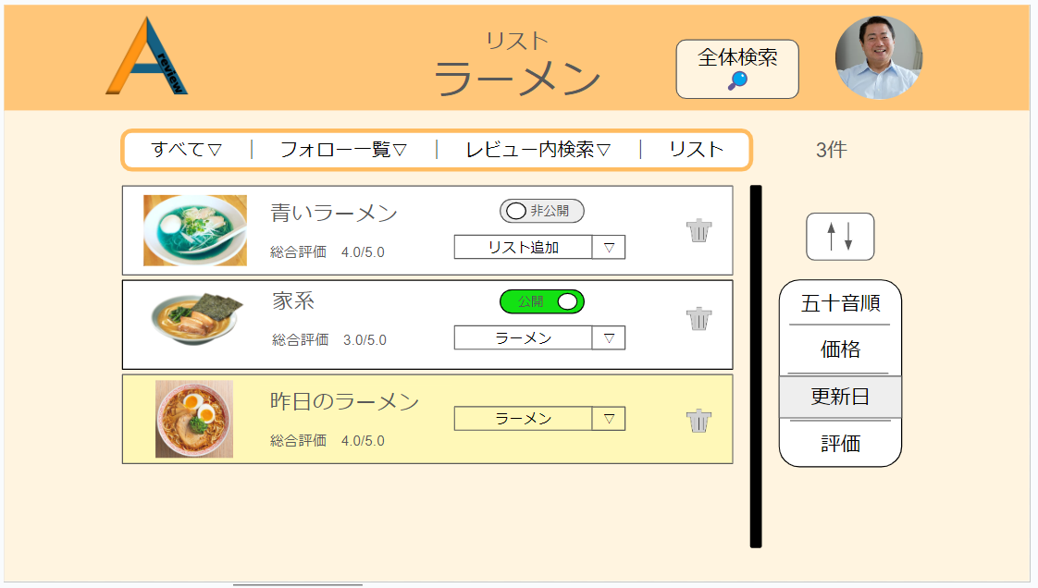
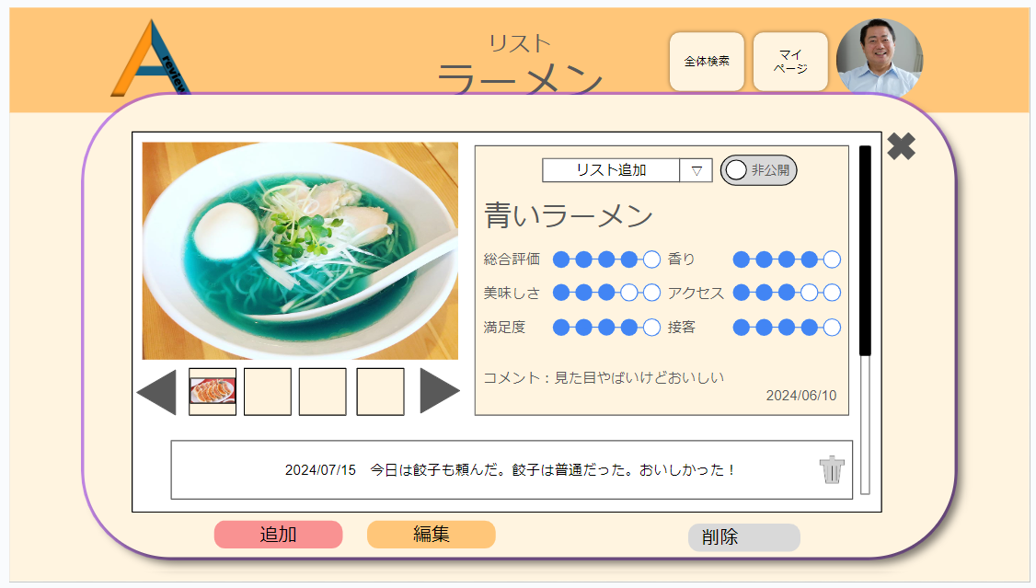
38

35
37
34
36

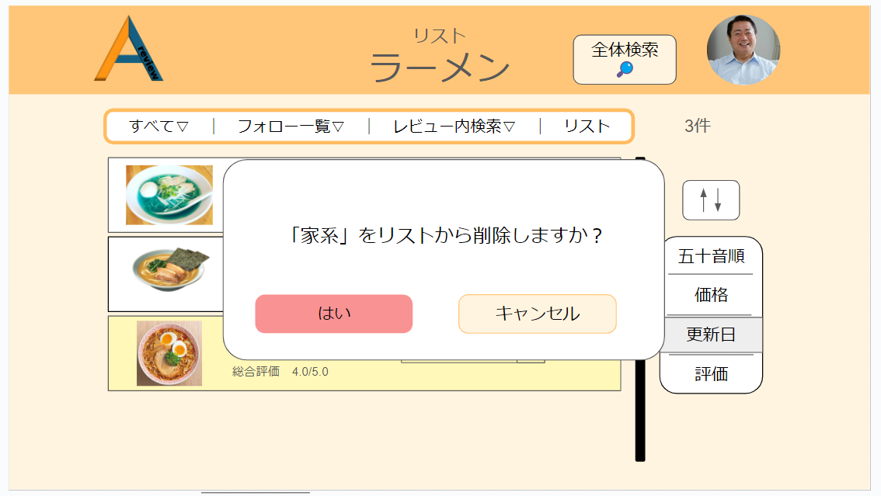
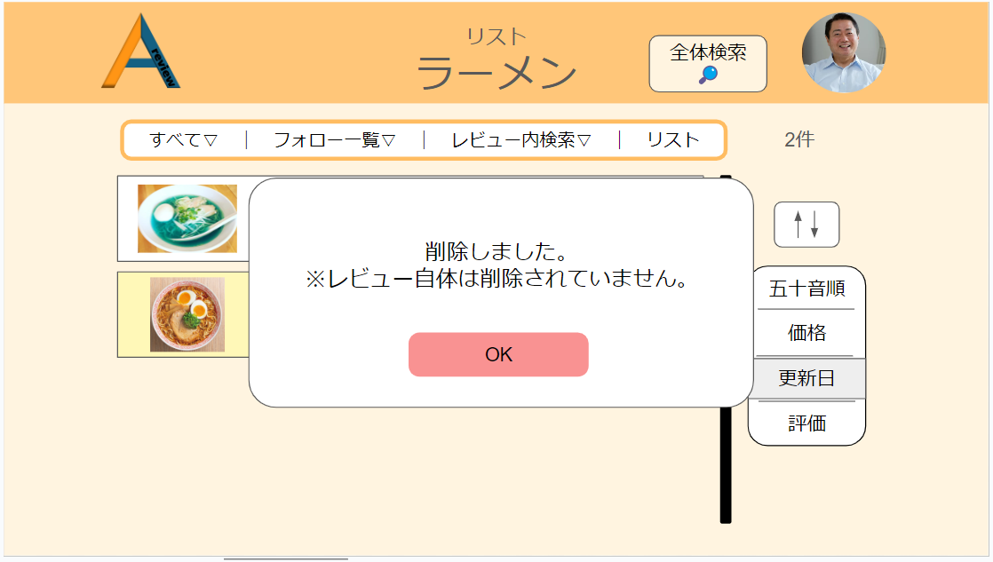

39
42

40
41
43

 | 機能設計
 |  | ㉞リスト内アイテム

 |  |  | ・本画面ではページ移行は行わず、モーダルウィンドウ上で編集を行う。

 |  |  | ・㉞のように、リストアイテム自体をクリックすると、㊳のようにアイテムの詳細が表示される。機能はマイページと同様である。

 |  |  | ・㉟の公開・非公開ボタンはクリックすることで、レビューを公開か非公開の状態に切り替えることができる。初期状態は公開。

 |  |  | ・㊱のリスト選択項目では、リストの一覧がプルダウンメニューとして表示され、

 |  | ㊴リストアイテム削除機能

 |  |  | ・㊲のゴミ箱アイコンをクリックすると、㊴の削除確認モーダルウインドウが表示される。

 |  |  | ・㊴の削除確認モーダルウインドウでは、リストアイテムをリストから削除する。リストから削除するだけであって、
 |  |  |  | レビュー自体のデータは削除されない。

 |  |  | ・㊵の決定ボタンをクリックすると、㊷のモーダルウインドウが表示される。
 |  |  |  | ㊸のOKボタンを押せば、モーダルウインドウは閉じる。

 |  |  | ・㊶のキャンセルボタンを押すと、削除の処理が中止し、㉞などが表示される。

 | 項目定義書

 | No |  | 物理名 |  | 論理名 |  | 画面型 |  | データ型(Java) | min | max | DBテーブル |  | DBカラム | 備考
 |  | 1 | user_id |  | ユーザーID |  |  |  | INTEGER |  |  | users |  | user_id
 |  | 2 | user_email |  | メールアドレス |  | input type="email" |  | VARCHAR | 0 | 100 | users |  | user_email | emailをユーザーIDとして使用する
 |  | 3 | user_password |  | パスワード |  | input type="password" |  | INTEGER | 0 | 100 | users |  | user_password
 |  | 4 | user_name |  | ユーザーネーム |  | input type="text" |  | VARCHAR | 0 | 100 | users |  | user_name
 |  | 5 | user_img |  | アイコン画像 |  | img |  | VARCHAR |  |  | users |  | user_img
 |  | 6 | privcy_flg |  | 公開・非公開フラグ |  |  |  | INTEGER |  |  | users |  | privcy_flg | 全体の公開・非公開
 |  | 7 | category1_id |  | 大カテゴリーID |  |  |  | INTEGER |  |  | categorys1 |  | category1_id | category1は大カテゴリー
 |  | 8 | category1_name |  | 大カテゴリー名 |  | input type="text" |  | VARCHAR | 0 | 100 | categorys1 |  | category1_name
 |  | 9 | category2_id |  | 小カテゴリーID |  |  |  | INTEGER |  |  | categorys2 |  | category2_id
 |  | 10 | category1_id |  | 大カテゴリーID |  |  |  | INTEGER |  |  | categorys2 |  | category1_id | category2は小カテゴリー
 |  | 11 | category2_name |  | 小カテゴリー名 |  | input type="text" |  | VARCHAR | 0 | 100 | categorys2 |  | category2_name
 |  | 12 | review_id |  | レビューID |  |  |  | VARCHAR |  |  | reviews |  | review_id
 |  | 13 | category1_id |  | 大カテゴリーID |  |  |  | VARCHAR |  |  | reviews |  | category1_id
 |  | 14 | category2_id |  | 小カテゴリーID |  |  |  | VARCHAR |  |  | reviews |  | category2_id
 |  | 15 | review_name |  | レビュー名 |  | input type="text" |  | VARCHAR | 0 | 100 | reviews |  | review_name
 |  | 16 | review_price |  | レビュー価格 |  | input type="text" |  | INTEGER | 0 | 100 | reviews |  | review_price
 |  | 17 | review_img |  | レビュー画像 |  | img |  | VARCHAR |  |  | reviews |  | review_img
 |  | 18 | comment |  | コメント |  | textarea |  | VARCHAR | 0 | 100 | reviews |  | comment
 |  | 19 | privacy_flg |  | 公開・非公開フラグ |  |  |  | INTEGER |  |  | reviews |  | privacy_flg | レビューの公開非公開用のフラグ
 |  | 20 | delete_flg |  | 削除フラグ |  |  |  | INTEGER |  |  | reviews |  | delete_flg | レビュー削除用のフラグ
 |  | 21 | created_at |  | 作成日時 |  |  |  | VARCHAR |  |  | reviews |  | created_at | データINSERT時の日時。
 |  | 22 | updated_at |  | 更新日時 |  |  |  | VARCHAR |  |  | reviews |  | updated_at | データUPDATE時の日時。
 |  | 23 | review_item_id |  | レビュー項目ID |  |  |  | INTEGER |  |  | reviews_item |  | review_item_id
 |  | 24 | category2_id |  | 小カテゴリーID |  |  |  | INTEGER |  |  | reviews_item |  | category2_id
 |  | 25 | review_item1 |  | レビュー項目１ |  | input type="text" |  | VARCHAR | 0 | 100 | reviews_item |  | review_item1
 |  | 26 | review_item2 |  | レビュー項目２ |  | input type="text" |  | VARCHAR | 0 | 100 | reviews_item |  | review_item2
 |  | 27 | review_item3 |  | レビュー項目３ |  | input type="text" |  | VARCHAR | 0 | 100 | reviews_item |  | review_item3
 |  | 28 | review_item4 |  | レビュー項目４ |  | input type="text" |  | VARCHAR | 0 | 100 | reviews_item |  | review_item4
 |  | 29 | review_item5 |  | レビュー項目５ |  | input type="text" |  | VARCHAR | 0 | 100 | reviews_item |  | review_item5
 |  | 30 | created_at |  | 作成日時 |  |  |  | VARCHAR |  |  | reviews_item |  | created_at
 |  | 31 | updated_at |  | 更新日時 |  |  |  | VARCHAR |  |  | reviews_item |  | updated_at
 |  | 32 | review_regist_id |  | レビュー登録ID |  |  |  | INTEGER |  |  | reviews_regist |  | review_regist_id
 |  | 33 | category1_id |  | 大カテゴリーID |  |  |  | VARCHAR |  |  | reviews_regist |  | category1_id
 |  | 34 | category1_name |  | 大カテゴリー名 |  | input type="text" |  | VARCHAR | 0 | 100 | reviews_regist |  | category1_name
 |  | 35 | review_id |  | レビューID |  | input type="text" |  | VARCHAR |  |  | reviews_regist |  | review_id
 |  | 36 | score_id |  | スコアID |  |  |  | INTEGER |  |  | scores |  | score_id
 |  | 37 | category1_id |  | 大カテゴリーID |  | input type="text" |  | VARCHAR |  |  | scores |  | category1_id
 |  | 38 | category1_name |  | 大カテゴリー名 |  | input type="text" |  | VARCHAR | 0 | 100 | scores |  | category1_name
 |  | 39 | review_id |  | レビューID |  | input type="text" |  | VARCHAR |  |  | scores |  | review_id
 |  | 40 | follow_id |  | フォローID |  |  |  | INTEGER |  |  | follows |  | follow_id
 |  | 41 | user_email |  | メールアドレス |  | input type="email" |  | VARCHAR | 0 | 100 | follows |  | user_email
 |  | 42 | user_name |  | ユーザーネーム |  | input type="text" |  | VARCHAR | 0 | 100 | follows |  | user_name
 |  | 43 | user_img |  | アイコン画像 |  | img |  | VARCHAR |  |  | follows |  | user_img
 |  | 44 | delete_flg |  | 削除フラグ |  |  |  | INTEGER |  |  | follows |  | delete_flg
 |  | 45 | list_id |  | リストID |  | input type="text" |  | VARCHAR |  |  | lists |  | list_id | 気に入ったレビューの一覧
 |  | 46 | list_name |  | リスト名 |  | input type="text" |  | VARCHAR | 0 | 100 | lists |  | list_name
 |  | 47 | user_id |  | ユーザーID |  |  |  |  |  |  | lists |  | user_id
 |  | 48 | review_id |  | レビューID |  | input type="text" |  | VARCHAR |  |  | lists |  | review_id
 |  | 49 | delete_flg |  | 削除フラグ |  |  |  | INTEGER |  |  | lists |  | delete_flg

他ユーザーマイページ
外部設計書 |  |  |  |  |  | チーム名 |  | あ
 |  |  |  |  |  | 画面名 |  | 他ユーザーマイページ画面 |  |  |  | 作成者 | 松野竜也 |  |  | 更新者
 |  |  |  |  |  | システム名 |  | A review |  |  |  | 作成日 | 2024-06-12 |  |  | 更新日 | 2024-06-12
 |  |  |  |  |  | 備考

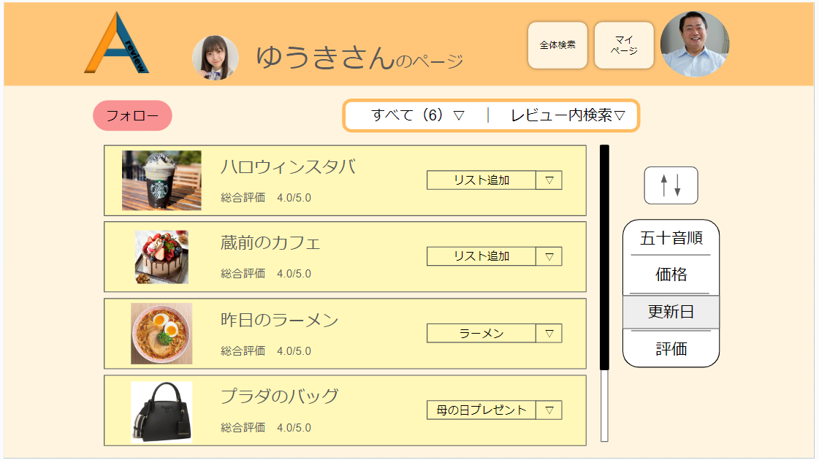
 | 画面設計_他ユーザーマイページ

45
46
44

47
48

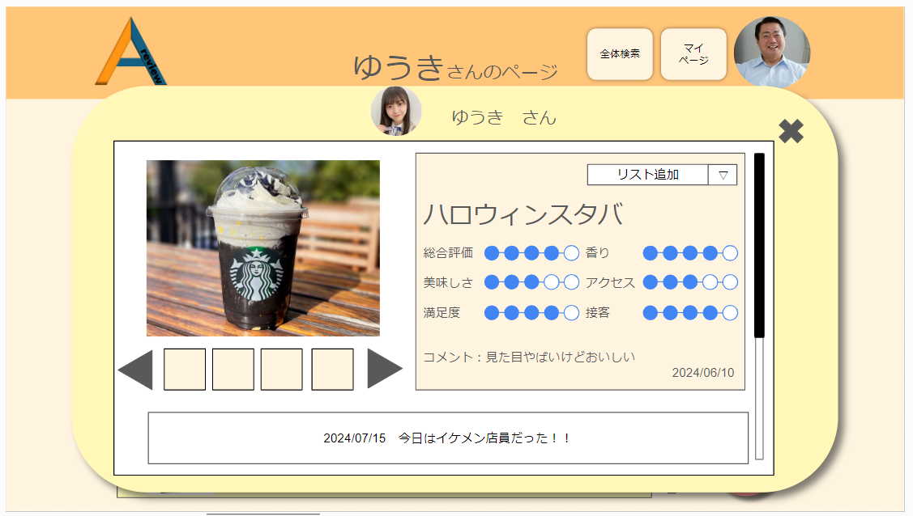
50
49
51

 | 機能設計
 |  | 他ユーザーマイページの表示方法

 |  |  | 全体検索で表示される詳細ページやフォロー一覧に表示されるユーザーアイコンをクリックしたとき。

 |  | 他ユーザーマイページの機能

 |  |  | ㊹フォロー機能
 |  |  |  | ・他ユーザーマイページに表示されるフォローボタンを押すことで、表示されているユーザーがユーザー一覧に追加される。

 |  |  | ㊺他ユーザーレビューカテゴリー切り替え機能
 |  |  |  | ・他ユーザーが投稿したレビューをカテゴリーごとに表示を切り替えることができる。
 |  |  |  | ・初期状態は、すべて。カテゴリーに関係なく、すべてのレビューを表示する。

 |  |  | ㊻レビュー内検索機能
 |  |  |  | ・現在表示しているユーザーのレビューを、フリーワードで検索することができる。
 |  |  |  | ・自分のレビューやほかのユーザーを検索できる全体検索とは別機能である。

 |  |  | ㊼他ユーザーレビュー詳細表示機能
 |  |  |  | ・他ユーザーの一覧に表示されているリストアイテムをクリックすると、㊾のレビュー詳細が表示される。

 |  |  | ㊽リスト項目追加機能
 |  |  |  | ・他ユーザーのレビューを自分のリストに追加できる。
 |  |  |  | ・リストの項目はプルダウンメニューで表示される。

 |  |  | ㊾レビュー詳細
 |  |  |  | ・レビューの詳細

 |  |  | ㊿ユーザーページ移行アイコン
 |  |  |  | ・レビュー詳細モーダルウィンドウに表示されたユーザーアイコンをクリックすると、モーダルウィンドウが消える。

 |  |  | 51.モーダルウィンドウ閉じるぼたん
 |  |  |  | ・モーダルウインドウを閉じる。

 | 項目定義書

 | No |  | 物理名 |  | 論理名 |  | 画面型 |  | データ型(Java) | min | max | DBテーブル |  | DBカラム | 備考
 |  | 1 | user_id |  | ユーザーID |  |  |  | INTEGER |  |  | users |  | user_id
 |  | 2 | user_email |  | メールアドレス |  | input type="email" |  | VARCHAR | 0 | 100 | users |  | user_email | emailをユーザーIDとして使用する
 |  | 3 | user_password |  | パスワード |  | input type="password" |  | INTEGER | 0 | 100 | users |  | user_password
 |  | 4 | user_name |  | ユーザーネーム |  | input type="text" |  | VARCHAR | 0 | 100 | users |  | user_name
 |  | 5 | user_img |  | アイコン画像 |  | img |  | VARCHAR |  |  | users |  | user_img
 |  | 6 | privcy_flg |  | 公開・非公開フラグ |  |  |  | INTEGER |  |  | users |  | privcy_flg | 全体の公開・非公開
 |  | 7 | category1_id |  | 大カテゴリーID |  |  |  | INTEGER |  |  | categorys1 |  | category1_id | category1は大カテゴリー
 |  | 8 | category1_name |  | 大カテゴリー名 |  | input type="text" |  | VARCHAR | 0 | 100 | categorys1 |  | category1_name
 |  | 9 | category2_id |  | 小カテゴリーID |  |  |  | INTEGER |  |  | categorys2 |  | category2_id
 |  | 10 | category1_id |  | 大カテゴリーID |  |  |  | INTEGER |  |  | categorys2 |  | category1_id | category2は小カテゴリー
 |  | 11 | category2_name |  | 小カテゴリー名 |  | input type="text" |  | VARCHAR | 0 | 100 | categorys2 |  | category2_name
 |  | 12 | review_id |  | レビューID |  |  |  | VARCHAR |  |  | reviews |  | review_id
 |  | 13 | category1_id |  | 大カテゴリーID |  |  |  | VARCHAR |  |  | reviews |  | category1_id
 |  | 14 | category2_id |  | 小カテゴリーID |  |  |  | VARCHAR |  |  | reviews |  | category2_id
 |  | 15 | review_name |  | レビュー名 |  | input type="text" |  | VARCHAR | 0 | 100 | reviews |  | review_name
 |  | 16 | review_price |  | レビュー価格 |  | input type="text" |  | INTEGER | 0 | 100 | reviews |  | review_price
 |  | 17 | review_img |  | レビュー画像 |  | img |  | VARCHAR |  |  | reviews |  | review_img
 |  | 18 | comment |  | コメント |  | textarea |  | VARCHAR | 0 | 100 | reviews |  | comment
 |  | 19 | privacy_flg |  | 公開・非公開フラグ |  |  |  | INTEGER |  |  | reviews |  | privacy_flg | レビューの公開非公開用のフラグ
 |  | 20 | delete_flg |  | 削除フラグ |  |  |  | INTEGER |  |  | reviews |  | delete_flg | レビュー削除用のフラグ
 |  | 21 | created_at |  | 作成日時 |  |  |  | VARCHAR |  |  | reviews |  | created_at | データINSERT時の日時。
 |  | 22 | updated_at |  | 更新日時 |  |  |  | VARCHAR |  |  | reviews |  | updated_at | データUPDATE時の日時。
 |  | 23 | review_item_id |  | レビュー項目ID |  |  |  | INTEGER |  |  | reviews_item |  | review_item_id
 |  | 24 | category2_id |  | 小カテゴリーID |  |  |  | INTEGER |  |  | reviews_item |  | category2_id
 |  | 25 | review_item1 |  | レビュー項目１ |  | input type="text" |  | VARCHAR | 0 | 100 | reviews_item |  | review_item1
 |  | 26 | review_item2 |  | レビュー項目２ |  | input type="text" |  | VARCHAR | 0 | 100 | reviews_item |  | review_item2
 |  | 27 | review_item3 |  | レビュー項目３ |  | input type="text" |  | VARCHAR | 0 | 100 | reviews_item |  | review_item3
 |  | 28 | review_item4 |  | レビュー項目４ |  | input type="text" |  | VARCHAR | 0 | 100 | reviews_item |  | review_item4
 |  | 29 | review_item5 |  | レビュー項目５ |  | input type="text" |  | VARCHAR | 0 | 100 | reviews_item |  | review_item5
 |  | 30 | created_at |  | 作成日時 |  |  |  | VARCHAR |  |  | reviews_item |  | created_at
 |  | 31 | updated_at |  | 更新日時 |  |  |  | VARCHAR |  |  | reviews_item |  | updated_at
 |  | 32 | review_regist_id |  | レビュー登録ID |  |  |  | INTEGER |  |  | reviews_regist |  | review_regist_id
 |  | 33 | category1_id |  | 大カテゴリーID |  |  |  | VARCHAR |  |  | reviews_regist |  | category1_id
 |  | 34 | category1_name |  | 大カテゴリー名 |  | input type="text" |  | VARCHAR | 0 | 100 | reviews_regist |  | category1_name
 |  | 35 | review_id |  | レビューID |  | input type="text" |  | VARCHAR |  |  | reviews_regist |  | review_id
 |  | 36 | score_id |  | スコアID |  |  |  | INTEGER |  |  | scores |  | score_id
 |  | 37 | category1_id |  | 大カテゴリーID |  | input type="text" |  | VARCHAR |  |  | scores |  | category1_id
 |  | 38 | category1_name |  | 大カテゴリー名 |  | input type="text" |  | VARCHAR | 0 | 100 | scores |  | category1_name
 |  | 39 | review_id |  | レビューID |  | input type="text" |  | VARCHAR |  |  | scores |  | review_id
 |  | 40 | follow_id |  | フォローID |  |  |  | INTEGER |  |  | follows |  | follow_id
 |  | 41 | user_email |  | メールアドレス |  | input type="email" |  | VARCHAR | 0 | 100 | follows |  | user_email
 |  | 42 | user_name |  | ユーザーネーム |  | input type="text" |  | VARCHAR | 0 | 100 | follows |  | user_name
 |  | 43 | user_img |  | アイコン画像 |  | img |  | VARCHAR |  |  | follows |  | user_img
 |  | 44 | delete_flg |  | 削除フラグ |  |  |  | INTEGER |  |  | follows |  | delete_flg
 |  | 45 | list_id |  | リストID |  | input type="text" |  | VARCHAR |  |  | lists |  | list_id | 気に入ったレビューの一覧
 |  | 46 | list_name |  | リスト名 |  | input type="text" |  | VARCHAR | 0 | 100 | lists |  | list_name
 |  | 47 | user_id |  | ユーザーID |  |  |  |  |  |  | lists |  | user_id
 |  | 48 | review_id |  | レビューID |  | input type="text" |  | VARCHAR |  |  | lists |  | review_id
 |  | 49 | delete_flg |  | 削除フラグ |  |  |  | INTEGER |  |  | lists |  | delete_flg

全体検索ページ
外部設計書 |  |  |  |  |  | チーム名 |  | あ
 |  |  |  |  |  | 画面名 |  | 全体検索画面 |  |  |  | 作成者 | 松野竜也 |  |  | 更新者
 |  |  |  |  |  | システム名 |  | A review |  |  |  | 作成日 | 2024-06-12 |  |  | 更新日 | 2024-06-12
 |  |  |  |  |  | 備考

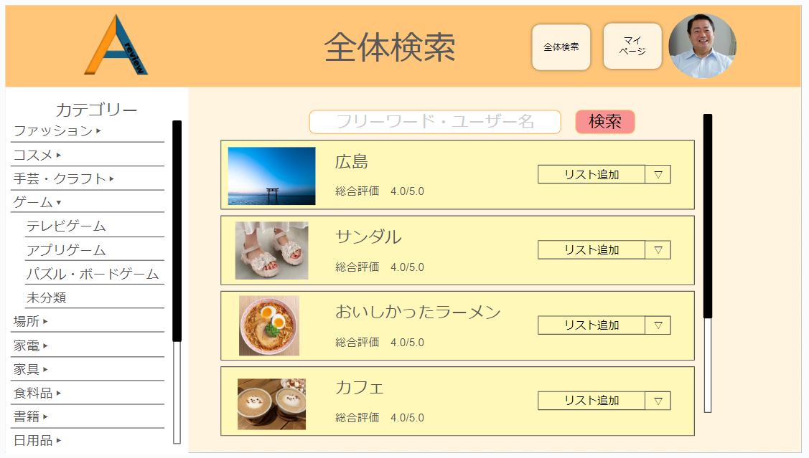
52
 | 画面設計_全体検索画面

54
53

45
48

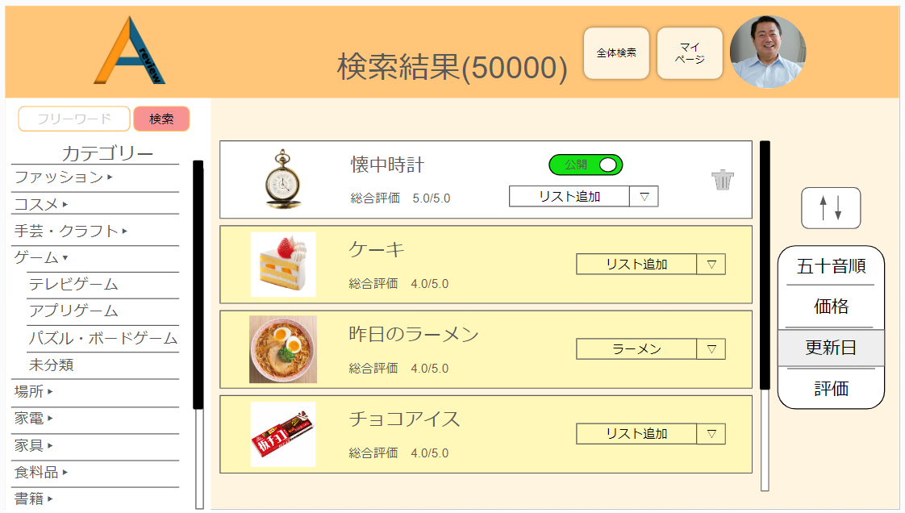
51

49
50
51
51
51
51

 | 機能設計

 |  | 全体検索画面
 |  |  | 52.ページ題名
 |  |  |  | ・全体機能ページに飛んでいることがわかりやすいように、表題がページトップに表示される。

 |  |  | 53
 |  | 53

 |  |  | ㊺他ユーザーレビューカテゴリー切り替え機能
 |  |  |  | ・他ユーザーが投稿したレビューをカテゴリーごとに表示を切り替えることができる。
 |  |  |  | ・初期状態は、すべて。カテゴリーに関係なく、すべてのレビューを表示する。

 |  |  | ㊻レビュー内検索機能
 |  |  |  | ・現在表示しているユーザーのレビューを、フリーワードで検索することができる。
 |  |  |  | ・自分のレビューやほかのユーザーを検索できる全体検索とは別機能である。

 |  |  | ㊼他ユーザーレビュー詳細表示機能
 |  |  |  | ・他ユーザーの一覧に表示されているリストアイテムをクリックすると、㊾のレビュー詳細が表示される。

 |  |  | ㊽リスト項目追加機能
 |  |  |  | ・他ユーザーのレビューを自分のリストに追加できる。
 |  |  |  | ・リストの項目はプルダウンメニューで表示される。

 |  |  | ㊾レビュー詳細
 |  |  |  | ・レビューの詳細

 |  |  | ㊿ユーザーページ移行アイコン
 |  |  |  | ・レビュー詳細モーダルウィンドウに表示されたユーザーアイコンをクリックすると、モーダルウィンドウが消える。

 |  |  | 51.モーダルウィンドウ閉じるぼたん
 |  |  |  | ・モーダルウインドウを閉じる。

 | 項目定義書

 | No |  | 物理名 |  | 論理名 |  | 画面型 |  | データ型(Java) | min | max | DBテーブル |  | DBカラム | 備考
 |  | 1 | user_id |  | ユーザーID |  |  |  | INTEGER |  |  | users |  | user_id
 |  | 2 | user_email |  | メールアドレス |  | input type="email" |  | VARCHAR | 0 | 100 | users |  | user_email | emailをユーザーIDとして使用する
 |  | 3 | user_password |  | パスワード |  | input type="password" |  | INTEGER | 0 | 100 | users |  | user_password
 |  | 4 | user_name |  | ユーザーネーム |  | input type="text" |  | VARCHAR | 0 | 100 | users |  | user_name
 |  | 5 | user_img |  | アイコン画像 |  | img |  | VARCHAR |  |  | users |  | user_img
 |  | 6 | privcy_flg |  | 公開・非公開フラグ |  |  |  | INTEGER |  |  | users |  | privcy_flg | 全体の公開・非公開
 |  | 7 | category1_id |  | 大カテゴリーID |  |  |  | INTEGER |  |  | categorys1 |  | category1_id | category1は大カテゴリー
 |  | 8 | category1_name |  | 大カテゴリー名 |  | input type="text" |  | VARCHAR | 0 | 100 | categorys1 |  | category1_name
 |  | 9 | category2_id |  | 小カテゴリーID |  |  |  | INTEGER |  |  | categorys2 |  | category2_id
 |  | 10 | category1_id |  | 大カテゴリーID |  |  |  | INTEGER |  |  | categorys2 |  | category1_id | category2は小カテゴリー
 |  | 11 | category2_name |  | 小カテゴリー名 |  | input type="text" |  | VARCHAR | 0 | 100 | categorys2 |  | category2_name
 |  | 12 | review_id |  | レビューID |  |  |  | VARCHAR |  |  | reviews |  | review_id
 |  | 13 | category1_id |  | 大カテゴリーID |  |  |  | VARCHAR |  |  | reviews |  | category1_id
 |  | 14 | category2_id |  | 小カテゴリーID |  |  |  | VARCHAR |  |  | reviews |  | category2_id
 |  | 15 | review_name |  | レビュー名 |  | input type="text" |  | VARCHAR | 0 | 100 | reviews |  | review_name
 |  | 16 | review_price |  | レビュー価格 |  | input type="text" |  | INTEGER | 0 | 100 | reviews |  | review_price
 |  | 17 | review_img |  | レビュー画像 |  | img |  | VARCHAR |  |  | reviews |  | review_img
 |  | 18 | comment |  | コメント |  | textarea |  | VARCHAR | 0 | 100 | reviews |  | comment
 |  | 19 | privacy_flg |  | 公開・非公開フラグ |  |  |  | INTEGER |  |  | reviews |  | privacy_flg | レビューの公開非公開用のフラグ
 |  | 20 | delete_flg |  | 削除フラグ |  |  |  | INTEGER |  |  | reviews |  | delete_flg | レビュー削除用のフラグ
 |  | 21 | created_at |  | 作成日時 |  |  |  | VARCHAR |  |  | reviews |  | created_at | データINSERT時の日時。
 |  | 22 | updated_at |  | 更新日時 |  |  |  | VARCHAR |  |  | reviews |  | updated_at | データUPDATE時の日時。
 |  | 23 | review_item_id |  | レビュー項目ID |  |  |  | INTEGER |  |  | reviews_item |  | review_item_id
 |  | 24 | category2_id |  | 小カテゴリーID |  |  |  | INTEGER |  |  | reviews_item |  | category2_id
 |  | 25 | review_item1 |  | レビュー項目１ |  | input type="text" |  | VARCHAR | 0 | 100 | reviews_item |  | review_item1
 |  | 26 | review_item2 |  | レビュー項目２ |  | input type="text" |  | VARCHAR | 0 | 100 | reviews_item |  | review_item2
 |  | 27 | review_item3 |  | レビュー項目３ |  | input type="text" |  | VARCHAR | 0 | 100 | reviews_item |  | review_item3
 |  | 28 | review_item4 |  | レビュー項目４ |  | input type="text" |  | VARCHAR | 0 | 100 | reviews_item |  | review_item4
 |  | 29 | review_item5 |  | レビュー項目５ |  | input type="text" |  | VARCHAR | 0 | 100 | reviews_item |  | review_item5
 |  | 30 | created_at |  | 作成日時 |  |  |  | VARCHAR |  |  | reviews_item |  | created_at
 |  | 31 | updated_at |  | 更新日時 |  |  |  | VARCHAR |  |  | reviews_item |  | updated_at
 |  | 32 | review_regist_id |  | レビュー登録ID |  |  |  | INTEGER |  |  | reviews_regist |  | review_regist_id
 |  | 33 | category1_id |  | 大カテゴリーID |  |  |  | VARCHAR |  |  | reviews_regist |  | category1_id
 |  | 34 | category1_name |  | 大カテゴリー名 |  | input type="text" |  | VARCHAR | 0 | 100 | reviews_regist |  | category1_name
 |  | 35 | review_id |  | レビューID |  | input type="text" |  | VARCHAR |  |  | reviews_regist |  | review_id
 |  | 36 | score_id |  | スコアID |  |  |  | INTEGER |  |  | scores |  | score_id
 |  | 37 | category1_id |  | 大カテゴリーID |  | input type="text" |  | VARCHAR |  |  | scores |  | category1_id
 |  | 38 | category1_name |  | 大カテゴリー名 |  | input type="text" |  | VARCHAR | 0 | 100 | scores |  | category1_name
 |  | 39 | review_id |  | レビューID |  | input type="text" |  | VARCHAR |  |  | scores |  | review_id
 |  | 40 | follow_id |  | フォローID |  |  |  | INTEGER |  |  | follows |  | follow_id
 |  | 41 | user_email |  | メールアドレス |  | input type="email" |  | VARCHAR | 0 | 100 | follows |  | user_email
 |  | 42 | user_name |  | ユーザーネーム |  | input type="text" |  | VARCHAR | 0 | 100 | follows |  | user_name
 |  | 43 | user_img |  | アイコン画像 |  | img |  | VARCHAR |  |  | follows |  | user_img
 |  | 44 | delete_flg |  | 削除フラグ |  |  |  | INTEGER |  |  | follows |  | delete_flg
 |  | 45 | list_id |  | リストID |  | input type="text" |  | VARCHAR |  |  | lists |  | list_id | 気に入ったレビューの一覧
 |  | 46 | list_name |  | リスト名 |  | input type="text" |  | VARCHAR | 0 | 100 | lists |  | list_name
 |  | 47 | user_id |  | ユーザーID |  |  |  |  |  |  | lists |  | user_id
 |  | 48 | review_id |  | レビューID |  | input type="text" |  | VARCHAR |  |  | lists |  | review_id
 |  | 49 | delete_flg |  | 削除フラグ |  |  |  | INTEGER |  |  | lists |  | delete_flg

